فایل خالی (2)
ردیف : |  | 4370 |  | گروه صنعتی پارس(واحد کفش)
تاریخ ثبت : |  | 10 | 11 | 1398 |  | زمان تقریبی تولید : |  |  | روز
تاریخ تحویل : |  |  |  | 1398 |  | زمان تقریبی تحویل : |  |  | روز |  | نام مشتری : |  | پسرانه
تاریخ تأمین مواد : |  |  |  | 1398 |  | زمان تقریبی تأمین : |  |  | روز

مدل : |  |  | سایز | 30 | 31 | 32 | 33 | 34 | 35 | 0 | جمع | کد تولید : | 715 | سایز | 30 | 31 | 32 | 33 | 34 | 35 |  | جمع
900/59 اشتاین |  |  | جفت | 20 | 20 | 20 | 20 | 20 | 20 | 0 | 120 |  |  | جفت | 20 | 20 | 20 | 20 | 20 | 20 |  | 120
 |  |  | نام خیاط |  |  |  |  |  |  |  |  | رنگ : | قهوه ای
 |  |  |  |  |  |  |  |  |  |  |  |  |  | جفت : |  | 540
 |  |  |  |  |  |  |  |  |  |  |  |  |  |  |  |  |  |  |  |  | 42
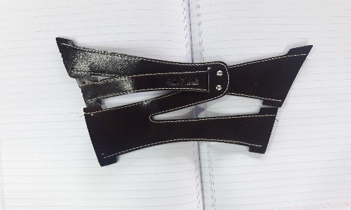
ردیف | مواد مصرفی برشکاری رویه |  |  | واحد | تعداد جفت |  | مقدار استاندارد |  | مصرف واقعی |  | تصویر : |  |  | ردیف | کد | مواد مصرفی برشکاری رویه |  | واحد | مقدار استاندارد
1 | پاویا قهوه ای پشت چرم |  |  | متر | 120 |  | 4.4 |  |  |  | سیدنی |  |  | 1 |  | پاویا قهوه ای پشت چرم |  | متر | 19.8
2 |  |  |  |  |  |  |  |  |  |  |  |  |  | 2
3 |  |  |  |  |  |  |  |  |  |  |  |  |  | 3
4 |  |  |  |  |  |  |  |  |  |  |  |  |  | 4
نام و امضاء برشکار : |  |  | نام و امضاء کنترل کننده : |  |  | نام وامضاء کنترل کننده نهایی |  |  | نام و امضاء مسئول انبار مرکزی : |  |  |  | تایم استاندارد
 |  |  |  |  |  |  |  |  |  |  |  |  | 4:00:00

مدل : |  | 900/59 اشتاین |  |  | کد تولید : |  |  | 715 |  |  | تصویر :
مواد و ملزومات مصرفی دوخت |  |  |  | واحد | تعداد جفت |  | مقدار استاندارد |  | مصرف واقعی |  | سیدنی |  |  | مواد و ملزومات مصرفی دوخت |  |  |  | واحد | مقدار استاندارد
1 |  |  |  |  |  |  |  |  |  |  |  |  |  | 1 |  |  |  | عدد
2 | میخ زیر و رو نیکل |  |  | عدد | 120 |  | 480.0 |  |  |  |  |  |  | 2 |  | میخ زیر و رو نیکل |  | عدد | 2160
3 |  |  |  |  |  |  |  |  |  |  |  |  |  | 3
4 |  |  |  |  |  |  |  |  |  |  |  |  |  | 4
نام و امضاء خیاط : |  |  | نام و امضاء کنترل کننده : |  |  | نام وامضاء کنترل کننده نهایی |  |  | نام و امضاء مسئول انبار مرکزی : |  |  |  | امضاء مدیریت :

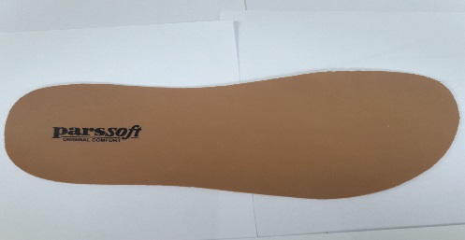
سایز |  | 30 | 31 | 32 | 33 | 34 | 35 | 0 | جمع |  | تصویر :
جفت |  | 20 | 20 | 20 | 20 | 20 | 20 | 0 | 120
مدل : |  | 900/59 اشتاین |  |  | کد تولید : |  |  | 715
ردیف | مواد مصرفی برشکاری کفی |  |  | واحد | تعداد جفت |  | مقدار استاندارد |  | مصرف واقعی |  |  |  |  | ردیف | کد | مواد مصرفی برشکاری کفی |  | واحد | مقدار استاندارد
1 | کفی لدا قهوه ای مغز کرم |  |  | متر | 120 |  | 4.3 |  |  |  |  |  |  | 1 |  | کفی لدا قهوه ای مغز کرم |  | متر | 19.5
2 |  |  |  |  |  |  |  |  |  |  |  |  |  | 2
نام و امضاء برشکار : |  |  | نام و امضاء کنترل کننده : |  |  | نام وامضاء کنترل کننده نهایی |  |  | نام و امضاء مسئول انبار مرکزی : |  |  |  | امضاء مدیریت :

نوع پیمانکاری : |  | لیزر | گلدوزی |  | چاپ |  | نام پیمانکاران :

مدل : |  | 900/59 اشتاین |  |  | کد تولید : |  |  | 715 |  |  | تصویر :
ردیف | مواد مصرفی برشکاری جورابگیر |  |  | واحد | تعداد جفت |  | مقدار استاندارد |  | مصرف واقعی |  |  |  |  | ردیف | کد | مواد مصرفی برشکاری جورابگیر |  | واحد | مقدار استاندارد
1 |  |  |  |  |  |  |  |  |  |  |  |  |  | 1
2 |  |  |  |  |  |  |  |  |  |  |  |  |  | 2
نام و امضاء برشکار : |  |  | نام و امضاء کنترل کننده : |  |  | نام وامضاء کنترل کننده نهایی |  |  | نام و امضاء مسئول انبار مرکزی : |  |  |  | امضاء مدیریت :

